关系图
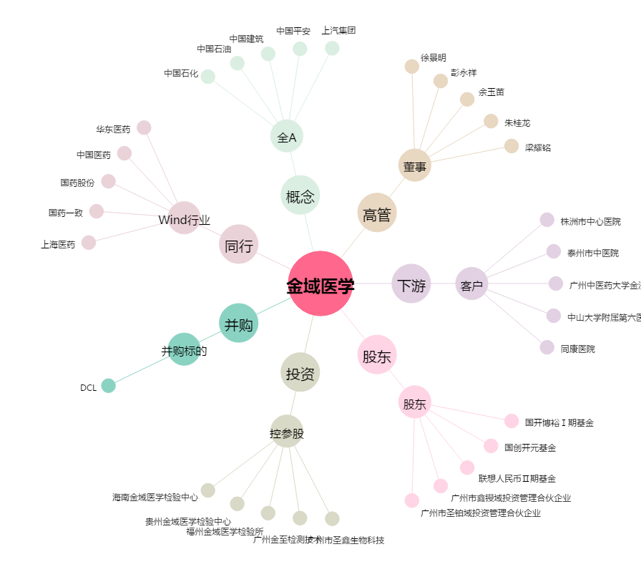
金域医学[603882.SH] - 关系概览图

